Início
DIMENSIONAMENTO
INÍCIO
Bw 15
Bw 20
Bw 25
Bw 30
Bw 40
MÍSULA
NEOPRENE

PLANILHA PARA O DIMENSIONAMENTO DE CONSOLOS CURTOS E MUITO CURTOS
TERMOS DE UTILIZAÇÃO DA PLANILHA
1 - UTILIZAÇÃO DA PLANILHA
1.1 O presente documento autoriza a utilização da planilha "PRÉ-CONSOLE.xlsm" pelos colaboradores da GN ESTRUTURAS, na sua versão mais recente.
1.2 Ao utilizar a planilha, o usuário concorda com os termos de uso descritos neste documento.
1.3 A autorização de uso é exclusiva aos colaboradores da GN ESTRUTURAS e não é permitido reproduzir ou compartilhar a planilha.
1.4 Autorização de uso por 12 meses a partir de 04/03/2024, prorrogável por acordo escrito. Utilização para fins de teste e otimização.
2 - LIBERAÇÃO DE ACESSO À PLANILHA
2.1 A utilização desta planilha só é possível em computadores e usuários previamente cadastrados e com as macros habilitadas.
2.2 A guia "Início" da planilha não pode ser excluída. A exclusão será considerada uma violação de segurança e resultará na desconfiguração automática da planilha.
3 - RESULTADOS E ANÁLISE CRÍTICA
3.1 Os resultados obtidos deverão ser analisados técnicamente por profissional habilitado, que é o responsável por validar as informações apresentadas.
3.2 Esta é uma ferramenta auxiliar para o engenheiro, e não substitui sua responsabilidade na definição, verificação, dimensionamento e detalhamento da estrutura.
3.3 O desenvolvedor não tem qualquer tipo de responsabilidade pela interpretação/uso dos resultados obtidos a partir da utilização da planilha.
3.4 O usuário é responsável por verificar a validade e a precisão dos resultados obtidos pela planilha antes de aceitá-los e tomar decisões baseadas neles.
4 - ATUALIZAÇÕES E SUPORTE TÉCNICO
4.1 O desenvolvedor se reserva o direito de fazer atualizações na planilha a qualquer momento e sem aviso prévio.
4.2 O suporte técnico somente será prestado aos colaboradores da GN ESTRUTURAS, durante o prazo de vigência da autorização de uso.
4.3 O usuário concorda em informar imediatamente ao autor sobre quaisquer erros ou bugs encontrados na planilha.
4.4 O usuário concorda em fornecer informações detalhadas sobre o erro ou bug, incluindo as etapas para reproduzir o problema.
5 - RESPONSABILIDADE POR DANOS
5.1 O desenvolvedor da planilha não será responsável por quaisquer danos diretos, indiretos, acidentais, especiais, conseqüentes ou exemplares, incluindo, mas não se limitando
a lucros cessantes, perdas financeiras, perdas de negócios ou perdas de dados, resultantes do uso ou da incapacidade de uso da planilha, ou por quaisquer erros ou omissões nas
informações fornecidas na planilha.
6 - RESTRIÇÕES DE COMPARTILHAMENTO E DIREITOS AUTORAIS
6.1 Os direitos autorais desta planilha são de propriedade exclusiva do seu desenvolvedor, Engenheiro Civil Guilherme Luiz Nardelli, com registro CREA/SC número 147847-2.
6.2 O uso não autorizado da planilha, constitui uma violação dos direitos autorais do desenvolvedor e pode resultar em ações judiciais.
6.3 É proibido reproduzir, comercializar, emprestar, alugar ou doar total ou parcialmente esta planilha, assim como alterá-la ou modificá-la através de qualquer meio possível.
6.4 A propriedade intelectual da planilha, incluindo, mas não se limitando a seu código fonte, design, gráficos, imagens e textos, é de propriedade exclusiva do desenvolvedor e
seu código fonte, está protegida por leis de direitos autorais e marcas comerciais.
6.5 O usuário concorda em indenizar e isentar o autor de qualquer reivindicação, danos e despesas, incluindo honorários advocatícios, decorrentes do uso não autorizado.

Consoles
DIMENSIONAMENTO
INÍCIO
Bw 15
Bw 20
Bw 25
Bw 30
Bw 40
MÍSULA
NEOPRENE

PLANILHA PARA O DIMENSIONAMENTO DE CONSOLES CURTOS E MUITO CURTOS
CONCRETO E AÇO |  |  | RESUMO CURTO |  | RESUMO MUITO CURTO |  | CRITÉRIOS
Fck28 DIAS | 40 Mpa | Relação A/D | 0.571 | Relação A/D | - | gk CARGAS | 1.40
Aço | CA-50 | FSD | 25.20 Tf | FSD | - | gc CONCRETO | 1.40
GEOMETRIA E CARGAS |  | HSD | 4.03 Tf | HSD | - | gs AÇO | 1.15
Altura consolo - H | 25 cm | AS TIRANTE MÍNIMO | 1.75 cm² | AS TIRANTE MÍNIMO | - | Cobrimento | 2.50 cm
Comprimento - L | 25 cm | As TIR CALC. | 4.82 cm² | As TIR CALC. | - | Limite na biela MBT | 0,72*av2*fcd
Largura viga - Bw | 25 cm | AS TIRANTE | 4.82 cm² | AS TIRANTE | - | Fase de Concretagem | 2ª Fase
Carga Vertical - Nk | 15.00 tf | AS COSTURA | 1.56 cm² | AS COSTURA | - | Ancoragem das armaduras | Má
Carga horizontal - Hk | 2.40 tf | AS TRANSVERSAL | 0.94 cm² | AS TRANSVERSAL | - |  | APARELHO DE APOIO
 |  | σBIELA | 17.89 Mpa | τwd | - | Tipo de aparelho | Elastômero (Neoprene)
Px pilar | 60 cm | σBIELA LIMITE | 17.28 Mpa | τwu LIMITE | - | Espessura | 1.00 cm
Limite X/D | 0.40 | Tensão na biela excessiva |  |  |  | Cota E1 | 2.50 cm
TIPOLOGIA DO CONSOLO |  |  |  |  |  | Cota E2 | 2.50 cm
a informado | a adotado | d' linha | d útil | Relação A/D | Tipologia | Cota E3 | 2.50 cm
 | 12.50 cm | 3.13 cm | 21.88 cm | 0.571 | Consolo Curto | s MÁXIMA APARELHO | 7 Mpa
 |  |  |  |  |  | s ATUANTE NO APARELHO | 7.00 Mpa
 |  |  |  |  |  | NK MAX | 28.00 ton
 |  |  |  |  |  | Cota an | 20 cm
 |  |  |  |  |  | Cota bn | 20 cm
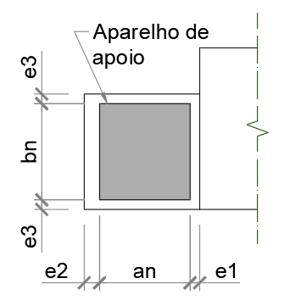

 |  |  |  |  |  | 4.6666666667

ARMADURAS CALCULADAS AS,nec |  |  | ARMADURAS ADOTADAS AS,adot
AS TIRANTE NEC | 4.82 cm² | 4 tirantes | 4 x | Ø 12.50 mm | Barra Soldada | Com gancho | 1ª Camada
AS COSTURA NEC | 1.56 cm² | 4 grampos | 4 x | Ø 5.00 mm | 2 ramos | Sem gancho | distribuída
AS TRANSVERSAL NEC | 0.94 cm² | 4 estribos | 4 x | Ø 5.00 mm | 2 ramos
RESUMO DE ARMADURAS ADOTADAS
AS TIRANTE ADOT | 4 tirantes Ø 12,5 mm - Ancoragem tipo Barra Soldada Com gancho c= 67,00 cm (4,91 cm²) |  |  |  |  | ok! | lb= 34.36 cm
AS COSTURA ADOT | 4 grampos Ø 5 mm - Com 2 ramos Sem gancho Lb = 20,00 cm (1,57 cm²) |  |  |  |  | ok! | lb= 20.00 cm
AS TRANSVERSAL ADOT | 4 estribos Ø5 mm - 1,57 cm² |  |  |  |  | ok!

MEMÓRIA CONSOLO CURTO - DIMENSIONAMENTO PELO MÉTODO DE BIELAS E TIRANTES "STRUT-AND-TIE"
 | MATERIAIS
FCK | 40 Mpa | Resistência característica a compressão do concreto aos 28 dias. |  |  |  | Resumo das verificações
gc CONCRETO | 1.4 | Coeficiente de minoração da resistência do concreto. |  |  | Relação A/D | 0.571
FCD | 17.28 Mpa | Resistência de cálculo a compressão do concreto aos 28 dias. |  |  | Tipologia | Consolo Curto
FYK | 500 Mpa | Resistência característica a tração do aço. |  |  | AS TIRANTE | 4.82 cm²
gs aço | 1.15 | Coeficiente de minoração da resistência do aço. |  |  | AS COSTURA | 1.56 cm²
FYD | 434.78 Mpa | Resistência de cálculo a tração do aço. |  |  | AS TRANSVERSAL | 0.94 cm²
 | GEOMETRIA |  |  |  | σ TENSÃO DE COMPRESSÃO NA BIELA | 17.89 Mpa
Altura | 25 cm | Altura total do consolo. |  |  | σ TENSÃO DE COMPRESSÃO MÁXIMA NA BIELA | 17.28 Mpa
Comprimento | 25 cm | Comprimento total do consolo. |  |  | Verificação tensão na biela | Tensão na biela excessiva
Largura viga | 25 cm | Largura total da viga / consolo. |  |  | Relação X/D | 0.219
Cobrimento | 2.50 cm | Cobrimento mínimo de concreto. |  |  | Limite X/D | 0.400
Altura útil | 22 cm | Altura útil de cálculo do consolo.
d' | 3.13 cm | Cota entre topo do consolo e eixo da armadura de Tirante.
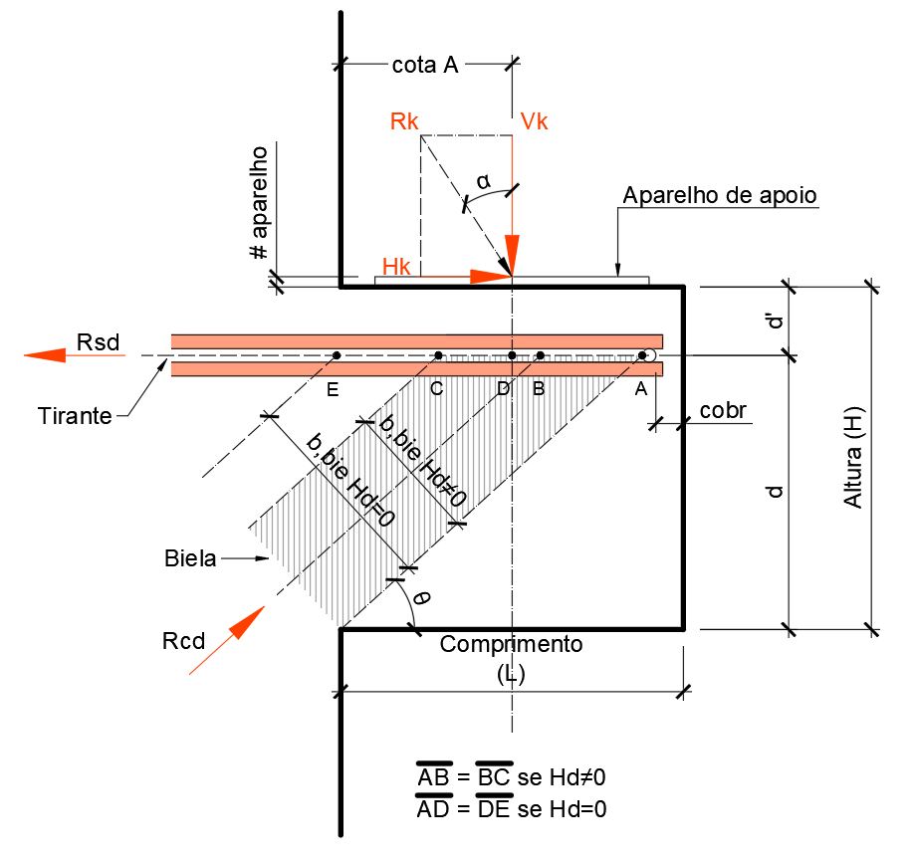
 | CARGAS SOLICITANTES
NK vertical | 15.00 tf | Carga vertical característica solicitante.
HK horizontal | 2.40 tf | Carga horizontal característica solicitante.
gk cargas | 1.4 | Coeficiente de majoração das cargas atuantes.
gn fase de execução | 1.2 | Coeficiente de majoração conforme fase de execução.
 | DIMENSIONAMENTO
FSD | 25.20 Tf | Carga vertical solicitante de cálculo.
HSD | 4.03 Tf | Carga horizontal solicitante de cálculo.
Ângulo α | 9.09 º | Ângulo alfa.
Segmento BD | 0.50 cm | Cota B-D.
Segmento AB | 6.25 cm | Cota A-B.
Segmento AD | 6.75 cm | Cota A-D.
Segmento AC | 12.50 cm | Cota A-C.
Ângulo θ | 48.65 º | Ângulo teta.
Hbie | 9.38 cm | Largura da biela comprimida.
Abie | 187.68 cm² | Área da biela comprimida.
RCD | 33.57 Tf | Reação de compressão na biela.
ASV | 3.89 cm² | Armadura necessária devido a carga vertical.
ASH | 0.93 cm² | Armadura necessária devido a carga horizontal.
AS TIRANTE | 4.82 cm² | Armadura necessária devido a carga vertical + horizontal.
ρ | 0.0088 | Taxa de armadura.
ω | 0.1101 | Taxa mecânica.
AS TIRANTE MÍNIMO | 1.75 cm² | Armadura mínima do tirante.
AS COSTURA | 1.56 cm² | Armadura de costura.
AS TRANSVERSAL | 0.94 cm² | Armadura transversal.

MEMÓRIA CONSOLO MUITO CURTO - DIMENSIONAMENTO PELA TEORIA CISALHAMENTO-ATRITO "SHEAR FRICTION"
 | MATERIAIS
FCK | 40 Mpa | Resistência característica a compressão do concreto aos 28 dias. |  |  |  | Resumo das verificações
gc concreto | 1.4 | Coeficiente de minoração da resistência do concreto. |  |  | Relação A/D | -
FCD | 28.57 Mpa | Resistência de cálculo a compressão do concreto aos 28 dias. |  |  | Tipologia | Ver mem. Consolo Curto
FYK | 500 Mpa | Resistência característica a tração do aço. |  |  | AS TIRANTE | -
gs aço | 1.15 | Coeficiente de minoração da resistência do aço. |  |  | AS COSTURA | -
FYD | 434.78 Mpa | Resistência de cálculo a tração do aço. |  |  | AS TRANSVERSAL | -
 | GEOMETRIA |  |  |  | τWD | -
Altura | 25 cm | Altura total do consolo. |  |  | τWD LIMITE | -
Comprimento | 25 cm | Comprimento total do consolo. |  |  | Verificação | -
Largura viga | 25 cm | Largura total da viga / consolo. |  |  | Relação X/D | -
Cobrimento | 2.50 cm | Cobrimento mínimo de concreto. |  |  | Limite X/D | -
Altura útil | 22 cm | Altura útil de cálculo do consolo.
d' | 3.13 cm | Cota entre topo do consolo e eixo da armadura de Tirante.
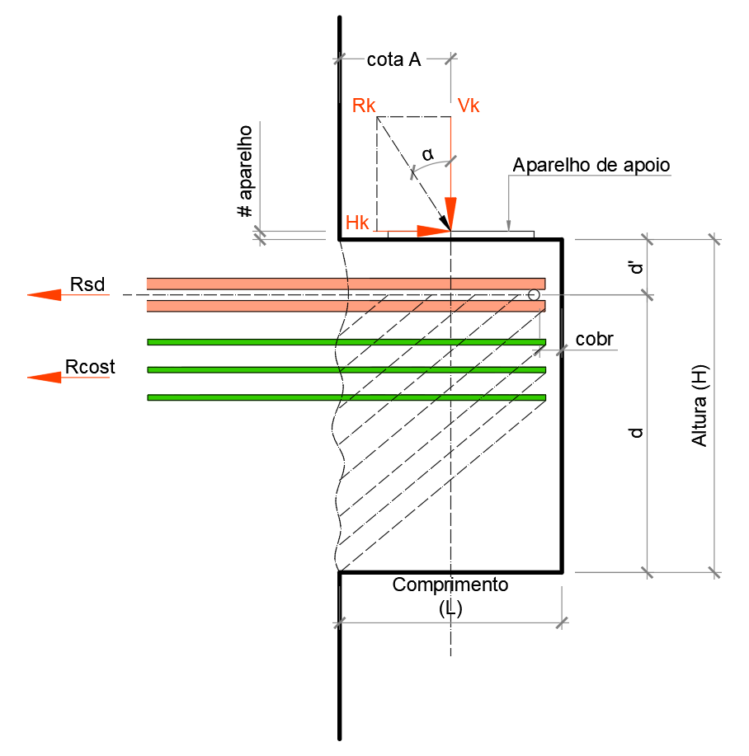
 | CARGAS SOLICITANTES
NK vertical | 15.00 tf | Carga vertical característica solicitante.
HK horizontal | 2.40 tf | Carga horizontal característica solicitante.
gk cargas | 1.4 | Coeficiente de majoração das cargas atuantes.
gn fase de execução | 1.2 | Coeficiente de majoração conforme fase de execução.
 | DIMENSIONAMENTO
FSD | 25.20 Tf | Carga vertical solicitante de cálculo.
HSD | 4.03 Tf | Carga horizontal solicitante de cálculo.
τwd | 4.03 Mpa | Tensão de cisalhamento de cálculo.
τwu,1 | 6.98 Mpa | Tensão de cisalhamento inferior.
τwu,2 | 6.48 Mpa | Tensão de cisalhamento superior.
τwu,3 | 8.00 Mpa | Tensão de cisalhamento limite NBR 6118.
τwu | 6.48 Mpa | Tensão de cisalhamento última adotada.
FYK | 500.00 cm² | Área da biela comprimida.
FYD | 434.78 Mpa | Resistência de cálculo a tração do aço.
μ | 1.00 | Coeficiente de atrito conforme fase de execução.
ASV | 4.64 cm² | Armadura necessária devido a carga vertical.
AS TIRANTE | 5.56 cm² | Armadura necessária devido a carga vertical + horizontal.
ρ | 0.0102 | Taxa de armadura.
ω | 0.1272 | Taxa mecânica.
AS TIRANTE MÍNIMO | 1.75 cm² | Armadura mínima do tirante.
AS COSTURA | 2.32 cm² | Armadura mínima de costura.
AS TRANSVERSAL | 0.94 cm² | Armadura mínima transversal.

DIMENSIONAMENTO, DETALHAMENTO E EXECUÇÃO - CONSIDERAÇÕES ADICIONAIS

HIPÓTESES DE CÁLCULO
a) Para relação 1,0 < A/D ≤ 2,0 - O dimensionamento é feito como viga em balanço, aplicando-se o disposto na ABNT NBR 6118.
b) Para relação 0,5 < A/D ≤ 1,0 - Console curto.
c) Para relação A/D ≤ 0,50 - Console muito curto

VERIFICAÇÃO DA BIELA COMPRIMIDA
d) Para consolos curtos, a tensão de compressão na biela inclinada não pode ultrapassar fcd (carga direta) e 0,85*fcd (carga indireta).
e) Para consolos muito curtos,a condição de compressão diagonal em função da tensão de cisalhamento máxima deve ser de 8 Mpa.

CONSIDERAÇÕES IMPORTANTES
f) É necessária a análise do efeito desfavorável na resistência do consolo, devido à variação das ações sem inversão dos esforços, considerando-se a análise dinâmica e fadiga conforme
a ABNT NBR 6118. É obrigatória a análise em consolos para vigas de rolamento de pontes rolantes.
g) Devem ser adicionadas ao cálculo dos consolos as ações horizontais atuantes, ou as componentes horizontais de forças provenientes de consolos inclinados.
h) Devem ser levadas em conta, na determinação das ações horizontais, a elasticidade dosdemais elementos em contato com o consolo e a existência ou não de pinos de ligação
ou elementos intermediários (chapas metálicas, aparelhos de apoio elastoméricos, argamassa e outros).
i) Deve ser levado em conta o efeito da torção no modelo biela tirante espacial, fora do plano médio do consolo, obedecendo aos valores últimos das tensões de cálculo da
ABNT NBR 6118,particularmente nos consolos destinados a receber:
- carregamentos devidos a futuras ampliações
- cargas móveis transmitidas através de vigas de rolamento;
- vigas com torção

b15
DIMENSIONAMENTO
INÍCIO
Bw 15
Bw 20
Bw 25
Bw 30
Bw 40
MÍSULA
NEOPRENE

LARGURA DA VIGA = 15 CM
Geometria |  | Carregamento | Armaduras |  |  | s Atuante no Neoprene | s Atuante
L x H | Neoprene | Nk | Tirante | Costura | Estribo
20x20 | NP1 | 4.00 Tf | 2 Ø 10 mm | 3 Ø 5 mm | 4 Ø 5 mm | 2.67 Mpa | 14.44 Mpa | C
20x20 | NP1 | 4.75 Tf | 3 Ø 10 mm | 3 Ø 5 mm | 4 Ø 5 mm | 3.17 Mpa | 17.15 Mpa | C

25x30 | NP2 | 6.00 Tf | 2 Ø 12,5 mm | 4 Ø 5 mm | 4 Ø 5 mm | 2.40 Mpa | 12.84 Mpa | C
25x30 | NP2 | 8.00 Tf | 3 Ø 12,5 mm | 4 Ø 5 mm | 4 Ø 5 mm | 3.20 Mpa | 17.12 Mpa | C

30x25 |  | 14.00 Tf | 3 Ø 16,0 mm | 4 Ø 6,3 mm | 4 Ø 6,3 mm | 7.00 Mpa | 5.23 Mpa | MC
30x25 |  | 10.00 Tf | 2 Ø 16,0 mm | 4 Ø 6,3 mm | 4 Ø 6,3 mm | 5.00 Mpa | 3.73 Mpa | MC
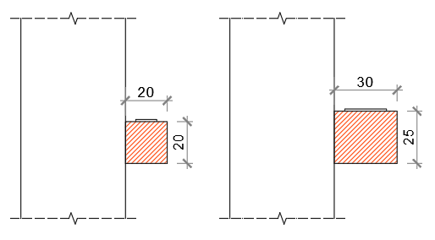

CONSIDERAÇÕES DE CÁLCULO:
1. Neoprene simples Shore A-60 # 1 cm - smáx 7 Mpa
2. Fck 40 Mpa | smáx na biela 17,28 Mpa (fcd)
3. Consolo concretado em segunda fase.
4. Armadura de costura indicada, considerada igualmente distribuída.

b20
DIMENSIONAMENTO
INÍCIO
Bw 15
Bw 20
Bw 25
Bw 30
Bw 40
NEOPRENE
MÍSULA

LARGURA DA VIGA = 20 CM
Geometria |  | Carregamento | Armaduras |  |  | s Atuante no Neoprene | s Atuante na biela
L x H | Neoprene | Nk | Tirante | Costura | Estribo
20x20 | NP3 | 4.50 Tf | 2 Ø 10 mm | 3 Ø 5 mm | 4 Ø 5 mm | 3.00 Mpa | 10.83 Mpa
20x20 | NP3 | 10.00 Tf | 3 Ø 12,5 mm | 4 Ø 6,3 mm | 4 Ø 5 mm | 6.67 Mpa | 25.58 Mpa

25x30 | NP4 | 6.50 Tf | 2 Ø 12,5 mm | 4 Ø 5 mm | 4 Ø 5 mm | 2.17 Mpa | 9.27 Mpa
25x30 | NP4 | 9.00 Tf | 2 Ø 16 mm | 4 Ø 6,3 mm | 4 Ø 5 mm | 3.00 Mpa | 13.32 Mpa
25x30 | NP4 | 17.00 Tf | 2 Ø 20 mm | 4 Ø 8 mm | 4 Ø 5 mm | 5.67 Mpa | 26.31 Mpa

30x40 | NP5 | 9.50 Tf | 3 Ø 12,5 mm | 5 Ø 6,3 mm | 4 Ø 6,3 mm | 2.11 Mpa | 10.15 Mpa
30x40 | NP5 | 15.00 Tf | 3 Ø 16,0 mm | 6 Ø 6,3 mm | 4 Ø 6,3 mm | 3.33 Mpa | 16.41 Mpa
30x40 | NP5 | 24.00 Tf | 3 Ø 20,0 mm | 6 Ø 8 mm | 4 Ø 6,3 mm | 5.33 Mpa | 26.98 Mpa
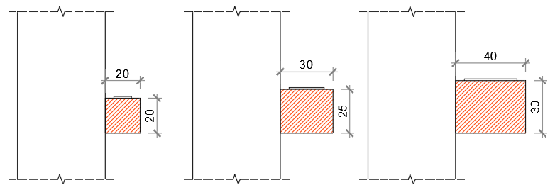

CONSIDERAÇÕES DE CÁLCULO:
1. Neoprene simples Shore A-60 # 1 cm - smáx 7 Mpa
2. Fck 40 Mpa | smáx na biela 28,57 Mpa (fcd)
3. Consolo concretado em segunda fase.
4. Armadura de costura indicada, considerada igualmente distribuída.

b25
MÍSULA
DIMENSIONAMENTO
INÍCIO
Bw 15
Bw 20
Bw 25
Bw 30
Bw 40
NEOPRENE

LARGURA DA VIGA = 25 CM
Geometria |  | Carregamento | Armaduras |  |  | s Atuante no Neoprene | s Atuante na biela
L x H | Neoprene | Nk | Tirante | Costura | Estribo
20x20 | NP6 | 4.50 Tf | 2 Ø 10 mm | 3 Ø 5 mm | 4 Ø 5 mm | 2.25 Mpa | 8.12 Mpa
20x20 | NP6 | 7.50 Tf | 2 Ø 12,5 mm | 4 Ø 5 mm | 4 Ø 5 mm | 3.75 Mpa | 14.39 Mpa
20x20 | NP6 | 13.50 Tf | 3 Ø 16,0 mm | 4 Ø 6,3 mm | 4 Ø 5 mm | 6.75 Mpa | 28.46 Mpa

25x30 | NP7 | 10.00 Tf | 3 Ø 12,5 mm | 4 Ø 6,3 mm | 4 Ø 6,3 mm | 2.50 Mpa | 10.70 Mpa
25x30 | NP7 | 16.00 Tf | 3 Ø 16,0 mm | 4 Ø 8 mm | 4 Ø 6,3 mm | 4.00 Mpa | 17.76 Mpa
25x30 | NP7 | 24.00 Tf | 3 Ø 20,0 mm | 5 Ø 8 mm | 4 Ø 6,3 mm | 6.00 Mpa | 27.86 Mpa

30x40 | NP8 | 6.00 Tf | 4 Ø 12,5 mm | 5 Ø 6,3 mm | 4 Ø 6,3 mm | 1.00 Mpa | 4.81 Mpa
30x40 | NP8 | 15.00 Tf | 3 Ø 16,0 mm | 5 Ø 6,3 mm | 4 Ø 6,3 mm | 2.50 Mpa | 12.31 Mpa
30x40 | NP8 | 24.00 Tf | 3 Ø 20,0 mm | 5 Ø 10 mm | 4 Ø 6,3 mm | 4.00 Mpa | 20.24 Mpa
30x40 | NP8 | 32.00 Tf | 4 Ø 20,0 mm | 5 Ø 10 mm | 4 Ø 6,3 mm | 5.33 Mpa | 26.98 Mpa

CONSIDERAÇÕES DE CÁLCULO:
1. Neoprene simples Shore A-60 # 1 cm - smáx 7 Mpa
2. Fck 40 Mpa | smáx na biela 28,57 Mpa (fcd)
3. Consolo concretado em segunda fase.
4. Armadura de costura indicada, considerada igualmente distribuída.

b30
DIMENSIONAMENTO
INÍCIO
Bw 15
Bw 20
Bw 25
Bw 30
Bw 40
MÍSULA
NEOPRENE

LARGURA DA VIGA = 30 CM
Geometria |  | Carregamento | Armaduras |  |  | s Atuante no Neoprene | s Atuante na biela
L x H | Neoprene | Nk | Tirante | Costura | Estribo
25x30 | NP9 | 10.00 Tf | 3 Ø 12,5 mm | 4 Ø 6,3 mm | 4 Ø 6,3 mm | 2.00 Mpa | 8.56 Mpa
25x30 | NP9 | 16.00 Tf | 3 Ø 16,0 mm | 4 Ø 8,0 mm | 4 Ø 6,3 mm | 3.20 Mpa | 14.21 Mpa
25x30 | NP9 | 25.00 Tf | 3 Ø 20 mm | 4 Ø 10 mm | 4 Ø 6,3 mm | 5.00 Mpa | 23.22 Mpa
25x30 | NP9 | 30.00 Tf | 4 Ø 20 mm | 4 Ø 10 mm | 4 Ø 6,3 mm | 6.00 Mpa | 27.86 Mpa

30x40 | NP10 | 9.00 Tf | 3 Ø 12,5 mm | 4 Ø 6,3 mm | 5 Ø 6,3 mm | 1.20 Mpa | 5.77 Mpa
30x40 | NP10 | 15.00 Tf | 3 Ø 16,0 mm | 4 Ø 8 mm | 5 Ø 6,3 mm | 2.00 Mpa | 9.84 Mpa
30x40 | NP10 | 24.00 Tf | 3 Ø 20 mm | 4 Ø 10 mm | 5 Ø 6,3 mm | 3.20 Mpa | 16.19 Mpa
30x40 | NP10 | 40.00 Tf | 4 Ø 25,4 mm | 5 Ø 12,5 mm | 5 Ø 6,3 mm | 5.33 Mpa | 27.97 Mpa
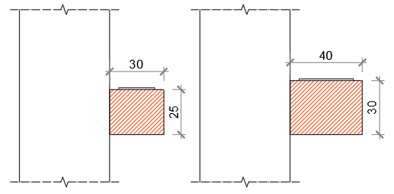

CONSIDERAÇÕES DE CÁLCULO:
1. Neoprene simples Shore A-60 # 1 cm - smáx 7 Mpa
2. Fck 40 Mpa | smáx na biela 28,57 Mpa (fcd)
3. Consolo concretado em segunda fase.
4. Armadura de costura indicada, considerada igualmente distribuída.

b40
DIMENSIONAMENTO
INÍCIO
Bw 15
Bw 20
Bw 25
Bw 30
Bw 40
MÍSULA
NEOPRENE

LARGURA DA VIGA = 40 CM
Geometria |  | Carregamento | Armaduras |  |  | s Atuante no Neoprene | s Atuante na biela
L x H | Neoprene | Nk | Tirante | Costura | Estribo
25x30 | NP11 | 10.00 Tf | 3 Ø 12,5 mm | 4 Ø 6,3 mm | 5 Ø 6,3 mm | 1.43 Mpa | 6.11 Mpa
25x30 | NP11 | 16.00 Tf | 3 Ø 16,0 mm | 4 Ø 8 mm | 5 Ø 6,3 mm | 2.29 Mpa | 10.15 Mpa
25x30 | NP11 | 25.00 Tf | 3 Ø 20,0 mm | 4 Ø 10 mm | 5 Ø 6,3 mm | 3.57 Mpa | 16.58 Mpa
25x30 | NP11 | 40.00 Tf | 3 Ø 25,0 mm | 4 Ø 12,5 mm | 5 Ø 6,3 mm | 5.71 Mpa | 28.17 Mpa

30x40 | NP12 | 12.00 Tf | 4 Ø 12,5 mm | 5 Ø 6,3 mm | 4 Ø 8 mm | 1.14 Mpa | 5.50 Mpa
30x40 | NP12 | 20.00 Tf | 4 Ø 16,0 mm | 5 Ø 8 mm | 4 Ø 8 mm | 1.90 Mpa | 9.38 Mpa
30x40 | NP12 | 32.00 Tf | 4 Ø 20,0 mm | 5 Ø 10 mm | 4 Ø 8 mm | 3.05 Mpa | 15.42 Mpa
30x40 | NP12 | 57.00 Tf | 5 Ø 25,4 mm | 5 Ø 12,5 mm | 4 Ø 8 mm | 5.43 Mpa | 28.47 Mpa

CONSIDERAÇÕES DE CÁLCULO:
1. Neoprene simples Shore A-60 # 1 cm - smáx 7 Mpa
2. Fck 40 Mpa | smáx na biela 28,57 Mpa (fcd)
3. Consolo concretado em segunda fase.
4. Armadura de costura indicada, considerada igualmente distribuída.

misula
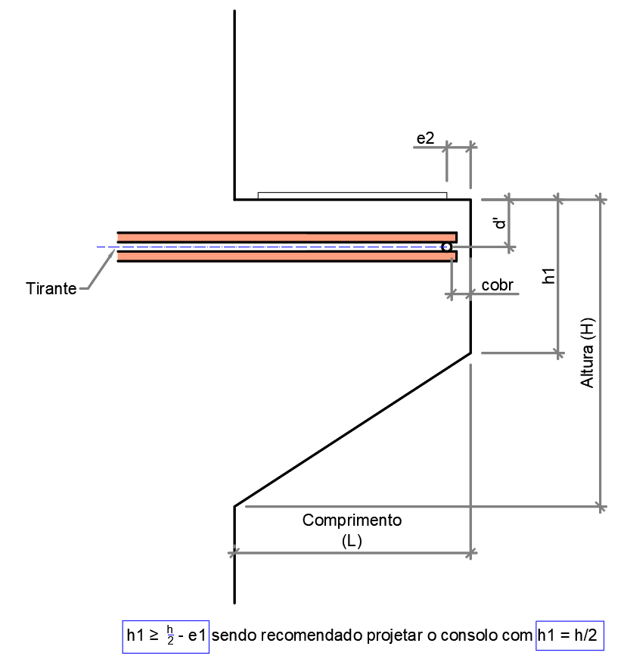
DIMENSIONAMENTO
INÍCIO
Bw 15
Bw 20
Bw 25
Bw 30
Bw 40
MÍSULA
NEOPRENE

DADOS DE ENTRADA PARA CONSOLE COM MÍSULA

Neoprene
DIMENSIONAMENTO
INÍCIO
Bw 15
Bw 20
Bw 25
Bw 30
Bw 40
MÍSULA
NEOPRENE

 | NEOPRENES PADRÕES
 | Largura viga | Compr. Consolo | Neoprene | an | bn | R máx
 | 15 cm | 20 cm | NP1 | 10 cm | 10 cm | 7.00 ton | 0 | 0
 | 15 cm | 30 cm | NP2 | 20 cm | 10 cm | 14.00 ton | 0 | 0
 | 20 cm | 20 cm | NP3 | 10 cm | 15 cm | 10.50 ton | 0 | 0
 | 20 cm | 30 cm | NP4 | 20 cm | 15 cm | 21.00 ton | 0 | 0
 | 20 cm | 40 cm | NP5 | 30 cm | 15 cm | 31.50 ton | 1 | 0
 | 25 cm | 20 cm | NP6 | 10 cm | 20 cm | 14.00 ton | 0 | 1
 | 25 cm | 30 cm | NP7 | 20 cm | 20 cm | 28.00 ton | 0 | 1
 | 25 cm | 40 cm | NP8 | 30 cm | 20 cm | 42.00 ton | 1 | 1
 | 30 cm | 30 cm | NP9 | 20 cm | 25 cm | 35.00 ton | 0 | 0
 | 30 cm | 40 cm | NP10 | 30 cm | 25 cm | 52.50 ton | 1 | 0
 | 40 cm | 30 cm | NP11 | 20 cm | 35 cm | 49.00 ton | 0 | 0
 | 40 cm | 40 cm | NP12 | 30 cm | 35 cm | 73.50 ton | 1 | 0

CONSIDERAÇÕES DE CÁLCULO:
1. Neoprene simples Shore A-60 # 1 cm - smáx 7 Mpa

